メニュー画面
外部設計書 |  |  |  |  |  | 画面名 |  | メニュー画面 |  |  |  | 作成者 | 小林茉乃 |  |  | 更新者
 |  |  |  |  |  | システム名 |  | DOJO Q&A集 |  |  |  | 作成日 | 2021-06-04 |  |  | 更新日
 |  |  |  |  |  | 備考

 | 画面設計
１
２
３
タイトル
編集
検索

４
使い方

５
説明文

 | 機能設計

 |  |  | ページロード
 |  |  |  | ロード時に、以下の処理を実行する。

 |  |  |  | 「１ タイトル」を表示する。
 |  |  |  | 「２ 編集」を表示する。
 |  |  |  | 「３ 検索」を表示する。
 |  |  |  | 「４ 見出し」を表示する。
 |  |  |  | 「５ 説明文」を表示する。

 |  |  | 「１ タイトル」クリック
 |  |  |  | メニュー画面に遷移する。

 |  |  | 「２ 編集」クリック
 |  |  |  | ログインしていない状態なら、ログイン画面に遷移する。
 |  |  |  | ログインしている状態なら、編集画面に園医する。

 |  |  | 「３ 検索」クリック
 |  |  |  | 検索画面に遷移する。

 | 項目定義書

 | No |  | 物理名 |  | 論理名 |  | 画面型 |  | データ型 | min | max | DBテーブル |  | DBカラム | 備考
 |  | 1 | title |  | タイトル |  | Link |  | String |  |  |  |  |  | ロゴをクリックしたらメニュー画面に戻る仕様。
 |  | 2 | edit |  | 編集 |  | Link |  | String
 |  | 3 | search |  | 検索 |  | Link |  | String
 |  | 4 | heading |  | 見出し |  |  |  | String
 |  | 5 | description |  | 説明文 |  |  |  | String

検索画面
外部設計書 |  |  |  |  |  | 画面名 |  | 検索画面 |  |  |  | 作成者 | 小林茉乃 |  |  | 更新者
 |  |  |  |  |  | システム名 |  | DOJO Q&A集 |  |  |  | 作成日 | 2021-06-04 |  |  | 更新日
 |  |  |  |  |  | 備考

 | 画面設計

１
３
タイトル
２
編集
検索

４
↓ナビゲーションイメージ
検索
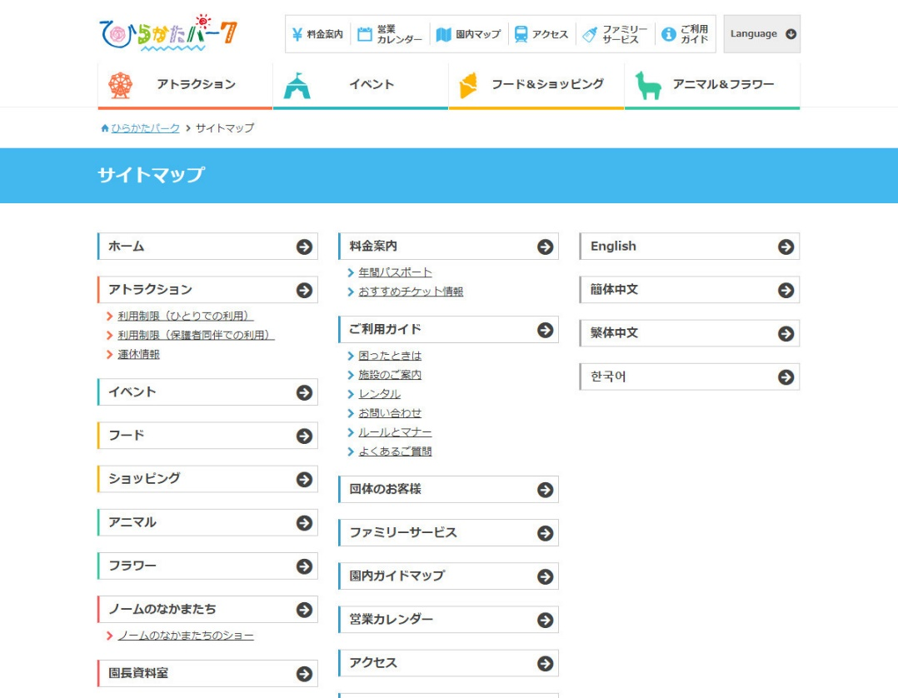
８
パーソナルコース
５
挨拶
検索したいワード
６

言葉遣い
AND
名刺
OR
IT基礎コース

７
検索

 | 機能設計 |  | ページロード
 |  |  |  | ロード時に、以下の処理を実行する。

 |  |  | 「１ タイトル」を表示する。
 |  |  | 「２ 編集」を表示する。
 |  |  | 「３ 検索」を表示する。
 |  |  | 「４ 見出し」を表示する。
 |  |  | 「５ 検索欄」を表示する。
 |  |  | 「６ AND/OR選択」を表示する。
 |  |  | 「７ 検索ボタン」を表示する。
 |  |  | 「８ カテゴリ」を表示する。

 |  |  | 「１ タイトル」クリック
 |  |  |  | メニュー画面に遷移する。

 |  |  | 「２ 編集」クリック
 |  |  |  | ログインしていない状態なら、ログイン画面に遷移する。
 |  |  |  | ログインしている状態なら、編集画面に園医する。

 |  |  | 「３ 検索」クリック
 |  |  |  | 検索画面に遷移する。

 |  |  | 「５ 検索欄」クリック
 |  |  |  | 検索したいワードを入力できる。

 |  |  | 「６ AND/OR選択」クリック
 |  |  |  | プルダウンの項目が表示される。項目は「AND」「OR」。

 |  |  | 「７ 検索ボタン」クリック
 |  |  |  | 検索結果画面に遷移する。

 |  |  | 「８ カテゴリ」クリック
 |  |  |  | カテゴリを選択すると、それぞれのページに遷移する。

 | 項目定義書

 | No |  | 物理名 |  | 論理名 |  | 画面型 |  | データ型 | min | max | DBテーブル |  | DBカラム | 備考
 |  | 1 | title |  | タイトル |  | Link |  | String |  |  |  |  |  | ロゴをクリックしたらメニュー画面に戻る仕様。
 |  | 2 | edit |  | 編集 |  | Link |  | String
 |  | 3 | search |  | 検索 |  | Link |  | String |  |  |  |  |  | 検索欄が空欄でも検索できる。その場合、閲覧数が多い順に全質問が表示される。
 |  | 4 | heading |  | 見出し
 |  | 5 | searchword |  | 検索欄 |  | textbox |  |  | 0 | 20 |  |  |  | ワード検索の対象は、全登録項目。
 |  | 6 | andor |  | AND/OR選択 |  | input(select) |  | String
 |  | 7 | searchbutton |  | 検索ボタン |  | input(select)
 |  | 8 | category |  | カテゴリ |  | ナビゲーション

検索結果画面
外部設計書 |  |  |  |  | 画面名 |  | 検索結果画面 |  |  |  | 作成者 | 小林茉乃 |  |  | 更新者
 |  |  |  |  | システム名 |  | DOJO Q&A集 |  |  |  | 作成日 | 2021-06-04 |  |  | 更新日
 |  |  |  |  | 備考

↓検索結果ページ
２
 | 画面設計
１
タイトル
３
編集
検索
4
検索結果
5
質問文
6
閲覧数

閲覧数

↓詳細ページ
３
タイトル
１
２
編集
検索
閲覧数
6
4
質問と回答

７
質問
9
質問日

8
回答
10
回答者

 | 機能設計

 |  | ページロード
 |  |  | ロード時に、以下の処理を実行する。

 |  | 「１ タイトル」を表示する。
 |  | 「２ 編集]を表示する。
 |  | 「３ 検索」を表示する。
 |  | 「４ 見出し」を表示する。
 |  | 質問文のデータを取得し、「５ 検索結果」に表示する。検索結果は閲覧数の降順に表示する（よく見られている質問）。
 |  | 閲覧数のデータを取得し、「６ 閲覧数」に表示する。
 |  | 質問文のデータを取得し、「７ 質問文」に表示する。
 |  | 回答文のデータを取得し、「８ 回答文」に表示する。
 |  | 質問日のデータを取得し、「９ 質問日」に表示する。
 |  | 回答者のデータを取得し、「１０ 回答者」に表示する。

 |  | 「１ タイトル」クリック
 |  |  | メニュー画面に遷移する。

 |  | 「２ 編集」クリック
 |  |  | ログインしていない状態なら、ログイン画面に遷移する。
 |  |  | ログインしている状態なら、編集画面に遷移する。

 |  | 「３ 検索」クリック
 |  |  | 検索画面に遷移する。

 |  | 「５ 検索結果」クリック
 |  |  | 詳細ページに遷移する。

 | 項目定義書

 | No |  | 物理名 | 論理名 |  | 画面型 |  | データ型 | min | max | DBテーブル |  | DBカラム | 備考
 |  | 1 | title | タイトル |  | Link |  | String |  |  |  |  |  | ロゴをクリックしたらメニュー画面に戻る仕様。
 |  | 2 | edit | 編集 |  | Link |  | String
 |  | 3 | search | 検索 |  | Link |  | String
 |  | 4 | heading | 見出し
 |  | 5 | searchresult | 検索結果 |  | Link |  | String |  |  |  |  |  | 検索結果をクリックしたら詳細ページに遷移する。
 |  | 6 | pageview | 閲覧数 |  |  |  |  |  |  |  |  |  | できればやりたいこと→時間指定して閲覧数順に表示できるようにしたい。
 |  | 7 | question | 質問文
 |  | 8 | answer | 回答文
 |  | 9 | date | 質問日
 |  | 10 | answerer | 回答者

ログイン画面
外部設計書 |  |  |  |  | 画面名 |  | ログイン画面 |  |  |  |  | 作成者 | 小林茉乃 |  |  | 更新者
 |  |  |  |  | システム名 |  | DOJO Q&A集 |  |  |  |  | 作成日 | 2021-06-04 |  |  | 更新日
 |  |  |  |  | 備考

 | 画面設計
３
１
２
タイトル
編集
検索

４
ログイン

５
ID

６
PASS

７
ログイン

２
１
タイトル
編集
３
検索
４
ログイン
８
※IDまたはPASSが違います。
ID
５
PASS
６

７
ログイン

 | 機能設計

 |  | ページロード
 |  |  | ロード時に、以下の処理を実行する。

 |  | 「１ タイトル」を表示する。
 |  | 「２ 編集」を表示する。
 |  | 「３ 検索」を表示する。
 |  | 「４ 見出し」を表示する。
 |  | 「５ ID欄」を表示する。
 |  | 「６ PASS欄」を表示する。
 |  | 「７ ログインボタン」を表示する。
 |  | ログインに失敗した場合「８ エラー」を表示する。

 |  | 「１ タイトル」クリック |  |  |  |  |  | 「７ ログインボタン」クリック
 |  |  | メニュー画面に遷移する。 |  |  |  |  |  | IDとPASSを正しく入力した状態だと、編集画面に遷移する。
 |  |  |  |  |  |  |  |  | 正しくない状態だと、遷移せずにエラーが表示される。
 |  | 「２ 編集」クリック
 |  |  | ログインしていない状態なら、ログイン画面に遷移する。
 |  |  | ログインしている状態なら、編集画面に園医する。

 |  | 「３ 検索」クリック
 |  |  | 検索画面に遷移する。

 |  | 「５ ID欄」クリック
 |  |  | IDを入力できる。

 |  | 「６ PASS欄」クリック
 |  |  | PASSを入力できる。

 | 項目定義書

 | No |  | 物理名 | 論理名 |  | 画面型 |  | データ型 |  | min | max | DBテーブル |  | DBカラム | 備考
 |  | 1 | title | タイトル |  | Link |  | String |  |  |  |  |  |  | ロゴをクリックしたらメニュー画面に戻る仕様。
 |  | 2 | edit | 編集 |  | Link |  | String
 |  | 3 | search | 検索 |  | Link |  | String
 |  | 4 | heading | 見出し
 |  | 5 | id | ID |  | textbox |  |  |  | 0 | 10
 |  | 6 | pass | PASS |  | textbox |  |  |  | 0 | 10
 |  | 7 | loginbutton | ログインボタン |  | input(select)
 |  | 8 | error | エラー

編集画面
外部設計書 |  |  |  |  | 画面名 |  | ログイン画面 |  |  |  |  | 作成者 | 小林茉乃 |  |  | 更新者
 |  |  |  |  | システム名 |  | DOJO Q&A集 |  |  |  |  | 作成日 | 2021-06-04 |  |  | 更新日
 |  |  |  |  | 備考

 | 画面設計

１
２
３
タイトル
編集
検索

４
編集

5
登録

6
更新・削除

7
ログアウト

 | 機能設計

 |  | ページロード
 |  |  | ロード時に、以下の処理を実行する。

 |  | 「１ タイトル」を表示する。
 |  | 「２ 編集」を表示する。
 |  | 「３ 検索」を表示する。
 |  | 「４ 見出し」を表示する。
 |  | 「５ 登録」を表示する。
 |  | 「６ 更新・削除」を表示する。
 |  | 「７ ログアウト」を表示する。

 |  | 「１ タイトル」クリック |  |  |  |  |  |  | 「７ ログアウト」クリック
 |  |  | メニュー画面に遷移する。 |  |  |  |  |  |  | ログアウトし、ログイン画面に戻る。

 |  | 「２ 編集」クリック
 |  |  | ログインしていない状態なら、ログイン画面に遷移する。
 |  |  | ログインしている状態なら、編集画面に園医する。

 |  | 「３ 検索」クリック
 |  |  | 検索画面に遷移する。

 |  | 「５ 登録」クリック
 |  |  | 登録画面に遷移する。

 |  | 「６ 更新・削除」クリック
 |  |  | 更新・削除用の検索画面に遷移する。

 | 項目定義書

 | No |  | 物理名 | 論理名 |  | 画面型 |  | データ型 | min |  | max | DBテーブル |  | DBカラム | 備考
 |  | 1 | title | タイトル |  | Link |  | String |  |  |  |  |  |  | ロゴをクリックしたらメニュー画面に戻る仕様。
 |  | 2 | edit | 編集 |  | Link |  | String
 |  | 3 | search | 検索 |  | Link |  | String
 |  | 4 | heading | 見出し
 |  | 5 | regist | 登録 |  | input(select)
 |  | 6 | ud | 更新・削除 |  | input(select) |  |  |  |  |  |  |  |  | ud＝update/deleteの略。
 |  | 7 | logout | ログアウト |  | input(select)

登録画面
外部設計書 |  |  |  |  | 画面名 |  | 登録画面 |  |  |  |  | 作成者 | 小林茉乃 |  |  | 更新者
 |  |  |  |  | システム名 |  | DOJO Q&A集 |  |  |  |  | 作成日 | 2021-06-04 |  |  | 更新日
 |  |  |  |  | 備考

 | 画面設計

１
２
３
タイトル
編集
検索
４
登録
メモ
・入力必須項目
質問文
回答文
カテゴリ
質問日
登録者
・保存機能→できたらやる

５
質問文
７
９
１２
カテゴリ選択
回答者
※項目を入力してください。
６
回答
質問した年月日
登録者
８
１０

１１
登録

↓アラート

登録しました。

はい

 | 機能設計

 |  | ページロード
 |  |  | ロード時に、以下の処理を実行する。

 |  | 「１ タイトル」を表示する。
 |  | 「２ 編集」を表示する。
 |  | 「３ 検索」を表示する。
 |  | 「４ 見出し」を表示する。
 |  | 「５ 質問文」の入力欄を表示する。
 |  | 「６ 回答文」の入力欄を表示する。
 |  | 「７ カテゴリ」の入力欄を表示する。
 |  | 「８ 質問日」の入力欄を表示する。
 |  | 「９ 回答者」の入力欄を表示する。
 |  | 「１０ 登録者」の入力欄を表示する。
 |  | 「１１ 登録ボタン」を表示する。
 |  | 入力必須項目が入力されていなかった場合、「１２ エラー」を表示する。

 |  | 「１ タイトル」クリック |  |  |  |  |  |  | 「７ カテゴリ」クリック
 |  |  | メニュー画面に遷移する。 |  |  |  |  |  |  | プルダウンが表示され、カテゴリを選択できる。

 |  | 「２ 編集」クリック |  |  |  |  |  |  | 「8 質問日」クリック
 |  |  | ログインしていない状態なら、ログイン画面に遷移する。 |  |  |  |  |  |  | 質問がされた年月日を入力できる。
 |  |  | ログインしている状態なら、編集画面に遷移する。
 |  |  |  |  |  |  |  |  | 「９ 回答者」クリック
 |  | 「３ 検索」クリック |  |  |  |  |  |  |  | プルダウンが表示され、質問の回答者を選択できる。
 |  |  | 検索画面に遷移する。
 |  |  |  |  |  |  |  |  | 「１０ 登録者」クリック
 |  | 「５ 質問文」クリック |  |  |  |  |  |  |  | プルダウンが表示され、質問の登録者を選択できる。
 |  |  | 質問文を入力できる。
 |  |  |  |  |  |  |  |  | 「１１ 登録ボタン」クリック
 |  | 「６ 回答文」クリック |  |  |  |  |  |  |  | 入力内容がデータベースに保存される。
 |  |  | 回答文を入力できる。 |  |  |  |  |  |  | 登録が成功するとアラートが表示され、編集画面に遷移する。
 |  |  |  |  |  |  |  |  |  | 必須項目が入力されていなかった場合、エラーが表示される。

 | 項目定義書

 | No |  | 物理名 | 論理名 |  | 画面型 |  | データ型 | min |  | max | DBテーブル |  | DBカラム | 備考
 |  | 1 | title | タイトル |  | Link |  | String |  |  |  |  |  |  | ロゴをクリックしたらメニュー画面に戻る仕様。
 |  | 2 | edit | 編集 |  | Link |  | String
 |  | 3 | search | 検索 |  | Link |  | String
 |  | 4 | heading | 見出し
 |  | 5 | question | 質問文 |  | textbox |  |  | 1 |  | 1000
 |  | 6 | answer | 回答文 |  | textbox |  |  | 1 |  | 1000
 |  | 7 | category | カテゴリ |  | input(select)
 |  | 8 | date | 質問日 |  | textbox |  |  | 1 |  | 10 |  |  |  | カレンダーまたはプルダウン方式でできたらやる。
 |  | 9 | answerer | 回答者 |  | input(select)
 |  | 10 | registrant | 登録者 |  | input(select)
 |  | 11 | registbutton | 登録ボタン |  | input(select)
 |  | 12 | error | エラー

更新・削除用検索画面
外部設計書 |  |  |  |  |  | 画面名 |  | 検索画面 |  |  |  | 作成者 | 小林茉乃 |  |  | 更新者
 |  |  |  |  |  | システム名 |  | DOJO Q&A集 |  |  |  | 作成日 | 2021-06-04 |  |  | 更新日
 |  |  |  |  |  | 備考

 | 画面設計

１
３
↓ナビゲーションイメージ
タイトル
２
編集
検索
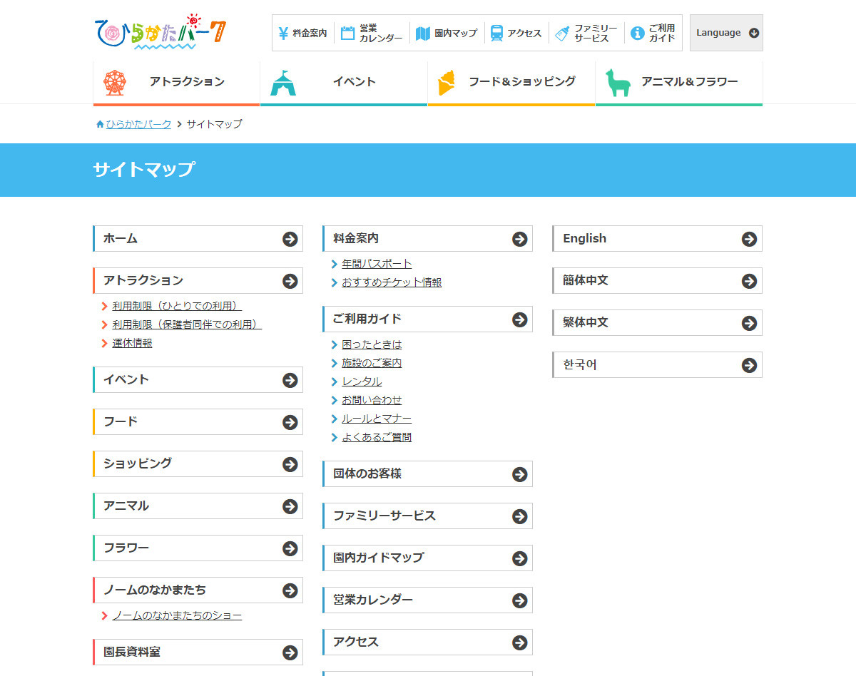

４
更新・削除用検索

８
パーソナルコース
５
挨拶
検索したいワード
６

言葉遣い
AND
名刺
OR
IT基礎コース

７
検索

 | 機能設計 |  | ページロード
 |  |  |  | ロード時に、以下の処理を実行する。

 |  |  | 「１ タイトル」を表示する。
 |  |  | 「２ 編集」を表示する。
 |  |  | 「３ 検索」を表示する。
 |  |  | 「４ 見出し」を表示する。
 |  |  | 「５ 検索欄」を表示する。
 |  |  | 「６ AND/OR選択」を表示する。
 |  |  | 「７ 検索ボタン」を表示する。
 |  |  | 「８ カテゴリ」を表示する。

 |  |  | 「１ タイトル」クリック
 |  |  |  | メニュー画面に遷移する。

 |  |  | 「２ 編集」クリック
 |  |  |  | ログインしていない状態なら、ログイン画面に遷移する。
 |  |  |  | ログインしている状態なら、編集画面に園医する。

 |  |  | 「３ 検索」クリック
 |  |  |  | 検索画面に遷移する。

 |  |  | 「５ 検索欄」クリック
 |  |  |  | 検索したいワードを入力できる。

 |  |  | 「６ AND/OR選択」クリック
 |  |  |  | プルダウンの項目が表示される。項目は「AND」「OR」。

 |  |  | 「７ 検索ボタン」クリック
 |  |  |  | 検索結果画面に遷移する。

 |  |  | 「８ カテゴリ」クリック
 |  |  |  | カテゴリを選択すると、それぞれのページに遷移する。

 | 項目定義書

 | No |  | 物理名 |  | 論理名 |  | 画面型 |  | データ型 | min | max | DBテーブル |  | DBカラム | 備考
 |  | 1 | title |  | タイトル |  | Link |  | String |  |  |  |  |  | ロゴをクリックしたらメニュー画面に戻る仕様。
 |  | 2 | edit |  | 編集 |  | Link |  | String
 |  | 3 | search |  | 検索 |  | Link |  | String |  |  |  |  |  | 検索欄が空欄でも検索できる。その場合、閲覧数が多い順に全質問が表示される。
 |  | 4 | heading |  | 見出し
 |  | 5 | searchword |  | 検索欄 |  | textbox |  |  | 0 | 20 |  |  |  | ワード検索の対象は、全登録項目。
 |  | 6 | andor |  | AND/OR選択 |  | input(select) |  | String
 |  | 7 | searchbutton |  | 検索ボタン |  | input(select)
 |  | 8 | category |  | カテゴリ |  | ナビゲーション

更新・削除用検索結果画面
外部設計書 |  |  |  |  | 画面名 |  | 更新・削除画面 |  |  |  | 作成者 | 小林茉乃 |  |  | 更新者
 |  |  |  |  | システム名 |  | DOJO Q&A集 |  |  |  | 作成日 | 2021-06-04 |  |  | 更新日
 |  |  |  |  | 備考

 | 画面設計
タイトル
１
２
３
編集
検索

更新・削除用検索結果
４
５

質問文
６
閲覧数

閲覧数

メモ
やれたらやること→削除したい質問を複数選択して削除できたら便利。

 | 機能設計

 |  | ページロード
 |  |  | ロード時に、以下の処理を実行する。

 |  | 「１ タイトル」を表示する。
 |  | 「２ 編集」を表示する。
 |  | 「３ 検索」を表示する。
 |  | 「４ 見出し」を表示する。
 |  | 質問文のデータを取得し、「５ 検索結果」に表示する。検索結果は閲覧数の降順に表示する。
 |  | 閲覧数のデータを取得し、「６ 閲覧数」に表示する。

 |  | 「１ タイトル」クリック
 |  |  | メニュー画面に遷移する。

 |  | 「２ 編集」クリック
 |  |  | ログインしていない状態なら、ログイン画面に遷移する。
 |  |  | ログインしている状態なら、編集画面に園医する。

 |  | 「３ 検索」クリック
 |  |  | 検索画面に遷移する。

 |  | 「５ 検索結果」クリック
 |  |  | 更新・削除画面に遷移する。

 | 項目定義書

 | No |  | 物理名 | 論理名 |  | 画面型 |  | データ型 | min | max | DBテーブル |  | DBカラム | 備考
 |  | 1 | title | タイトル |  | Link |  | String |  |  |  |  |  | ロゴをクリックしたらメニュー画面に戻る仕様。
 |  | 2 | edit | 編集 |  | Link |  | String
 |  | 3 | search | 検索 |  | Link |  | String
 |  | 4 | heading | 見出し
 |  | 5 | searchresult | 検索結果 |  | Link |  | String |  |  |  |  |  | 検索結果をクリックしたら詳細ページに遷移する。
 |  | 6 | pageview | 閲覧数 |  | textbox |  | int | 0 | 10000 |  |  |  | 過去5年分の閲覧数を表示する。

更新・削除画面
外部設計書 |  |  |  |  | 画面名 |  | 更新・削除画面 |  |  |  | 作成者 | 小林茉乃 |  |  |  | 更新者
 |  |  |  |  | システム名 |  | DOJO Q&A集 |  |  |  | 作成日 | 2021-06-04 |  |  |  | 更新日
 |  |  |  |  | 備考

 | 画面設計

１
２
３
タイトル
編集
検索

４
更新・削除
５
質問文
７
閲覧数

８
質問日
６
回答
９
回答者
１０
登録者
１１
更新
削除
１２

↓アラート

更新しました。
削除しました。

はい
はい

 | 機能設計

 |  | ページロード |  |  |  |  |  |  |  |  |  | 「５ 質問文」クリック
 |  |  | ロード時に、以下の処理を実行する。 |  |  |  |  |  |  |  |  |  | 質問文を編集できる。

 |  | 「１ タイトル」を表示する。 |  |  |  |  |  |  |  |  |  | 「６ 回答文」クリック
 |  | 「２ 編集」を表示する。 |  |  |  |  |  |  |  |  |  |  | 回答文を編集できる。
 |  | 「３ 検索」を表示する。
 |  | 「４ 見出し」を表示する。 |  |  |  |  |  |  |  |  |  | 「７ 閲覧数」クリック
 |  | 質問文のデータを取得し、テキストフィールドに「５ 質問文」に表示する。 |  |  |  |  |  |  |  |  |  |  | 閲覧数を編集できる。
 |  | 回答文のデータを取得し、テキストフィールドに「６ 回答文」に表示する。
 |  | 閲覧数のデータを取得し、テキストフィールドに「７ 閲覧数」に表示する。 |  |  |  |  |  |  |  |  |  | 「８ 質問日」クリック
 |  | 質問日のデータを取得し、テキストフィールドに「８ 質問日」に表示する。 |  |  |  |  |  |  |  |  |  |  | 質問日を編集できる。
 |  | 回答者のデータを取得し、テキストフィールドに「９ 回答者」に表示する。
 |  | 「１０ 登録者」を表示する。 |  |  |  |  |  |  |  |  |  | 「９ 回答者」クリック
 |  | 「１１ 登録者」を表示する。 |  |  |  |  |  |  |  |  |  |  | 回答者を編集できる。
 |  | 「１２ 登録者」を表示する。
 |  |  |  |  |  |  |  |  |  |  |  | 「１０ 登録者」クリック
 |  |  |  |  |  |  |  |  |  |  |  |  | 登録者を編集できる。

 |  | 「１ タイトル」クリック
 |  |  | メニュー画面に遷移する。 |  |  |  |  |  |  |  |  | 「１１ 更新ボタン」クリック
 |  |  |  |  |  |  |  |  |  |  |  |  | 編集内容が更新される。回答者以外は必須項目であり、必須項目が埋まっていない場合エラーが表示される。
 |  | 「２ 編集」クリック |  |  |  |  |  |  |  |  |  |  | 更新が成功するとアラートが表示され、編集画面に遷移する。
 |  |  | ログインしていない状態なら、ログイン画面に遷移する。
 |  |  | ログインしている状態なら、編集画面に園医する。 |  |  |  |  |  |  |  |  | 「１２ 削除ボタン」クリック
 |  |  |  |  |  |  |  |  |  |  |  |  | 該当のデータが削除される。
 |  | 「３ 検索」クリック |  |  |  |  |  |  |  |  |  |  | 削除が成功するとアラートが表示され、編集画面に遷移する。
 |  |  | 検索画面に遷移する。

 | 項目定義書

 | No |  | 物理名 | 論理名 |  | 画面型 |  | データ型 | min | max | DBテーブル |  |  | DBカラム | 備考
 |  | 1 | title | タイトル |  | Link |  | String |  |  |  |  |  |  | ロゴをクリックしたらメニュー画面に戻る仕様。
 |  | 2 | edit | 編集 |  | Link |  | String
 |  | 3 | search | 検索 |  | Link |  | String
 |  | 4 | heading | 見出し
 |  | 5 | pageview | 閲覧数 |  | textbox |  | int | 0 | 10000 |  |  |  |  | 過去5年分の閲覧数を表示する。
 |  | 6 | question | 質問文 |  | textbox |  |  | 1 | 300
 |  | 7 | answer | 回答文 |  | textbox |  |  | 1 | 300
 |  | 8 | date | 質問日 |  | textbox |  |  | 1 | 10
 |  | 9 | answerer | 回答者 |  | input(select)
 |  | 10 | registrant | 登録者 |  | input(select)
 |  | 11 | updatebutton | 更新ボタン |  | input(select) |  |  |  |  |  |  |  |  | 更新が成功するとアラートが表示される。
 |  | 12 | deletebutton | 削除ボタン |  | input(select) |  |  |  |  |  |  |  |  | 削除が成功するとアラートが表示される。

